遊客中心
 | 本處各遊客中心及利吉資訊站遊客中心資訊
 | 可開放欄位 |  |  |  |  |  |  | 特別備註
1 | 編號 | 1 | 2 | 3 | 4 | 5 | 6
2 | 名稱 | 鯉魚潭遊客中心 | 處本部暨鶴岡遊客中心 | 羅山遊客中心 | 鹿野遊客中心 | 卑南遊客中心 | 利吉旅遊資訊站
3 | 詳細說明 | 鯉魚潭為花蓮縣內最大的內陸湖泊，因其湖測的山岳狀似鯉魚而得名。可輕舟悠遊、單車環潭或漫步水岸的多元化遊憩設施。潭北設有遊客中心，遊客可由此取得最詳細的各項旅遊資訊；潭西的水岸休憩區裡設有各項親水活動與休憩設施，適合全家老少小歇賞景；長約5公里的環潭自行車專用道，讓鐵馬騎士們以車代步，享受怡人的湖光山色；標高601公尺的鯉魚山上更有數條森林步道，是享受森林浴、賞鳥賞花賞景的最佳健行路線。 | 位在瑞穗鄉鶴岡村，緊靠海岸山脈，是花東縱谷國家風景管理處的處本部，原為鶴岡茶場，於民國93年1月交由花東縱谷國家風景區管理處作為辦公處室暨遊客中心之用，除提供多樣旅遊摺頁、親切的遊客諮詢服務之外，鶴岡遊客中心前方有著遼闊美麗的草皮，十分適合帶著家中毛小孩、寶貝進行休閒活動。 瑞穗鄉是柚子的產地，以鶴岡地區的文旦柚出名，每逢3月中下旬，正逢柚子樹開花的季節，這時來到鶴岡遊客中心，不僅可見一排排柚子樹開滿朵朵白花，還能參加舉辦瑞穗柚花健走路跑活動，享受在柚花清香中揮汗的快感。 | 位於富里鄉羅山村，在富里鄉農會展售中心附近的羅山遊客中心，是進入羅山遊憩區的第一站，佔地廣大又整潔的遊客中心，提供了旅遊諮詢、哺集乳室、照護床、穆斯林祈禱室利用、手機平板充電與地質地景影片欣賞…等服務。 | 鹿野遊客中心是前往鹿野高台必經的首站，也是高台茶葉展示中心，除了有提供停車場、旅遊摺頁、旅客諮詢等服務之外，內部設有鹿野地區出產的優質茶葉，如紅烏龍等，愛茶人士可以到這裡品茗，一嘗紅烏龍醇厚及帶有果香的滋味，介於烏龍與紅茶之間的口感，絕對讓人難以忘懷。每年在鹿野高台舉辦的臺灣國際熱氣球嘉年華更是帶來百萬人次的遊客前來觀賞。 | 位在下賓朗部落附近的卑南遊客中心，以全新亮眼的姿態，重新再為旅人服務，明亮寬敞的內部環境，擺設幾處舒適的休息區，讓人可以悠閒閱讀書籍、旅遊摺頁，規劃縱谷精彩又有趣的旅程，如果在縱谷旅行時有遇到問題，不妨詢問服務人員，請他為你講述在地人才知道的秘境、好吃餐廳等情報。提供旅遊文宣索取、旅遊諮詢、明信片代寄、計程車代叫、提供簡易藥品(外用)、防曬防蚊用品使用、提供衛生用品索取、行李寄放、 無線網路使用(iTaiwan)等等。 | 坐擁小黃山與惡地之美的利吉旅遊資訊站，位於花東海岸山脈南端，緊鄰卑南溪，是一棟位於利吉社區的特色木造建築。走入資訊站，可看見利吉特殊地質景觀、人文歷史、生態、農特產品特色圖文解說及影片欣賞，並提供旅遊摺頁、休憩與諮詢等服務，參觀利吉惡地地質公園前，不妨先在此做初步的瞭解，再到地質公園聆聽大地變動的交響樂章，壯麗無比。利吉惡地的土壤富含礦物質及鎂、鈣等微量元素，是惡地土壤的特性。當地的農產品中包含釋迦、芭樂、芒果、柑橘等，最有名的便是惡地芭樂，在農民的用心栽種與照顧，讓惡地芭樂口感特別清脆香甜，便有「惡地得佳果」的美稱，是到訪利吉惡地不容錯過的美味。
4 | 精簡說明 | 提供5項水域遊憩活動，登山、步道健行，假日放鬆休息好地方 | 提供多樣旅遊摺頁、親切的遊客諮詢服務之外，鶴岡遊客中心前方有著遼闊美麗的草皮，十分適合帶著家中毛小孩、寶貝進行休閒活動。 | 有機休閒農業區，無毒好環境 | 提供每年熱氣球紀念章供遊客蓋章，還可參加google評論或填寫問卷送小禮物。 | 旅遊諮詢、途中休息最佳場所 | 台灣地質、生態與人文
5 | 服務電話 | 03-8641691 | 總機：03-8875306、免付費電話：0800-000-115 | 03-8821725 | 089-551637 | 089-239462 | 089-239432
6 | 地址 | 花蓮縣壽豐鄉池南村環潭北路100號 | 花蓮縣瑞穗鄉鶴岡村興鶴路二段168號 | 花蓮縣富里鄉羅山村東湖39號 | 臺東縣鹿野鄉永安村高台路46號 | 臺東縣卑南鄉賓朗村16鄰賓朗路286號 | 臺東縣卑南鄉利吉村3鄰利吉路52號
7 | 三碼郵遞區號 | 974 | 97844 | 983 | 955 | 954 | 954
8 | X座標 | 23.93499 | 23.52411 | 23°12'05.8"N | 22.92485 | 22.800687 | 22.852646297
9 | Y座標 | 121.507959 | 121.390874 | 121°16'34.3"E | 121.123058 | 121.094935 | 121.139536
10 | 遊客人次
11 | 開車及搭乘大眾運輸工具描述 | 自行開車：臺9丙線大約16k東轉入。 大眾運輸工具： 1.【太魯閣客運-303線】於「鯉魚潭潭北遊客中心站」或「鯉魚潭潭南遊憩區站」下車。 2.【縱谷花蓮線303B/303C線】鯉魚潭潭北遊客中心站下車。 3.【花蓮客運1139線】鯉魚潭站下車。 | 台9線→193縣道83K處→花東縱谷國家風景區管理處指標牌處轉彎 | 火車至富里車站、計程車、機車出租,臺9線295k+400 轉入花79鄉道(往羅山村),統聯客運1137羅山村入口站牌下車 | 台灣好行-8168A縱谷鹿野線-鹿野遊客中心站 | 東台灣客運：8161.8163.8165.8166.8167.8168.8170.8171.8172號車次皆有到達卑南遊客中心 | 自行開車：台11→台11乙→卑南堤防→利吉大橋→利吉旅遊資訊站。 大眾運輸：鼎東客運8117於利吉教會站下車
12 | 開放時間 | 每日08：30-17：30 | 每日08：30-17：30 | 每日08：30-17：30 | 每日08：30-17：30 | 每日08：30-17：30 | 每周一、三、四、五、六、日 08：30-12：30 13：30-17：30 （中午12：30-13：30休館） 每週二公休
13 | 網址 | https://www.erv-nsa.gov.tw/zh-tw/attractions/detail/205 | https://www.erv-nsa.gov.tw/zh-tw/attractions/detail/206 | https://www.erv-nsa.gov.tw/zh-tw/attractions/detail/207 | https://www.erv-nsa.gov.tw/zh-tw/attractions/detail/208 | https://www.erv-nsa.gov.tw/zh-tw/attractions/detail/209 | http://www.erv-nsa.gov.tw/user/main.aspx
14 | 停車資訊 | 大客車：13 小客車：59 機車：48 殘障車位：小客車2格、機車3格 婦幼親子汽車:1格、 電動汽車:1格 | 附設停車場2處共40車位；無收費 | 停車場x1 ,小轎車x17,大車x2,機車x17,無障礙x2,免費, | 車位3格、婦幼停車1格、機車位6格，無收費、無障礙汽機車位 | 小轎車5格、機車9格，婦幼1格， 無障礙汽機車1格，無收費 | 大客車x1，小客車x2，機車x12，無障礙汽車x1，無障礙機車x1，婦幼汽車x1，無收費 | 車位描述及收費
15 | 停車場x座標 | 23.93547 | 23.522797 | 23°12'05.8"N | 22.923841 | 22.800687 | 22.837058
16 | 停車場y座標 | 121.507326 | 121.391065 | 121°16'34.3"E | 121.125076 | 121.094935 | 121.139536
17 | 票價及相關價格資料 | 無 | 無需付費及門票 | 免費 | 無收費 | 無收費 | 無收費
18 | 哺集乳室 | 1間 | 哺集乳室裡有提供：冷氣、尿布台、尿布、暖被、沙發、洗手台、洗手乳、充電座 | 1間 / 提供尿布(S-XL),尿布洗手枱(冷熱水),溫奶器. | 哺集乳室一間，提供冷氣、電視、冰箱、温熱開飲機及尿布、濕紙巾 | 有設置X1(間),提供尿布台、冷氣 | 無設置 | 數量及提供設施
19 | 無障礙設施 | 無障礙斜坡、無障礙廁所男1間、女1間及無障礙車位*1 | 無障礙車位2個、無障礙斜坡、無障礙廁所1個 | 輪椅x1,停車位x2,廁所x1,照護床x1 | 無障礙汽車X2機車X1、服務鈴、坡道、廁所 | 無障礙汽車X1、服務鈴、坡道、廁所 | 哺集乳室1間，提供尿布、尿布台、冷氣 | 種類及數量
20 | AED | 1個 | AED1台；定時安檢通過 | 1,通過安心場所認證 | 設置一座，通過認證並放置於遊客中心顯著處 | 設置一座，通過認證並放置於遊客中心顯著處 | 1台 | 數量及是否通過安心場所認證
21 | 飲水機 | 2個 | 飲水機兩台(語音提示及盲人點字提示，提供冰、溫、熱水） | 設置二座(一座語音提示及盲人點字提示，一座一般使用)，均提供冰溫熱飲水。 | 設置一座(語音提示及盲人點字標誌)，提供冰溫熱飲水、定期檢測及更換濾心 | 設置一座，提供冰溫熱飲水 | 設置一座，提供冰溫熱飲水
22 | 穆斯林友善環境 | 祈禱室1間及每間廁所內提供淨下清洗設備 | 每間廁所內提供淨下清洗設備 | 免治馬桶x9,廁所沖洗器x9,祈禱室2間 | 祈禱室1間，廁所淨下設備5間，提供雙語指標、祈禱毯、指南針及冷氣 | 廁所淨下設備無障礙1、 女廁6、 男廁1 | 廁所淨下設備男廁蹲式*2、女廁坐式*1 蹲式*3 無障礙*2（免治*1 淨下*1 一樓 | 設施及數量
23 | 廁所 | 男廁共有5座小便斗，蹲、坐式馬桶各一間、無障礙公廁1間。女廁共有5座蹲式及1座蹲式馬桶、無障礙公廁1間 | 男廁共有小便斗4座、蹲、坐式各1間、女廁蹲式4間、坐式1間、親子及無障礙1間 | 男廁小便斗4座,男x2間;女x6間;無障礙親子x1 | 男廁小便斗4座、蹲式1間、女廁座式2間、蹲式2間、無障礙1間 | 男廁小便斗4座、蹲式1間、坐式1間，女廁蹲式2間、坐式6間，親子及無障礙1間 | 男廁小便斗3座、蹲式1間、坐式1間，女廁蹲式3間、坐式1間，無障礙1間 | 男.女.親子.無障礙各別數量
24 | 照片1連結 | 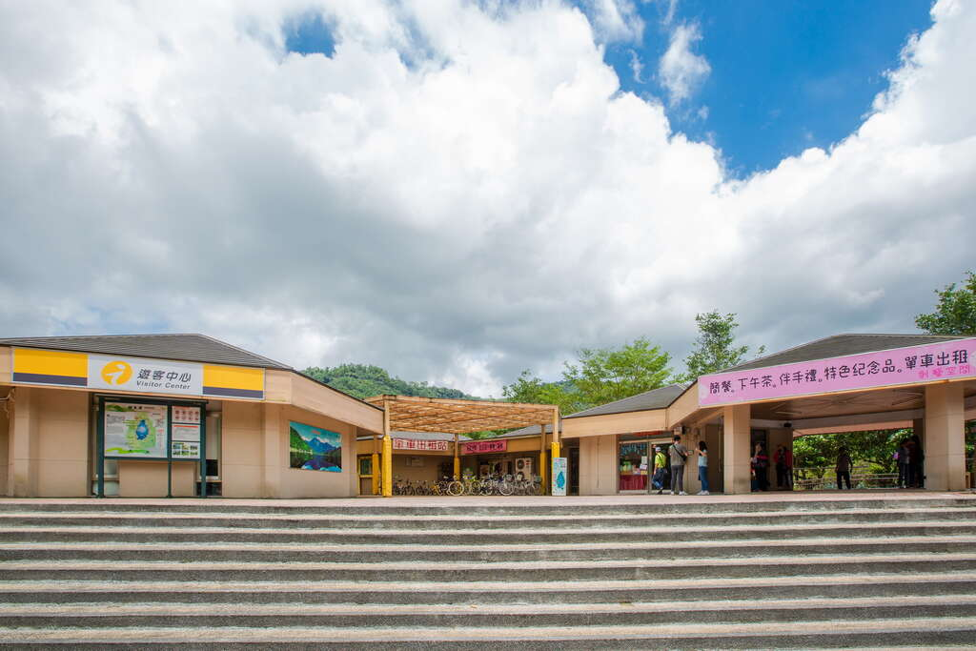 | 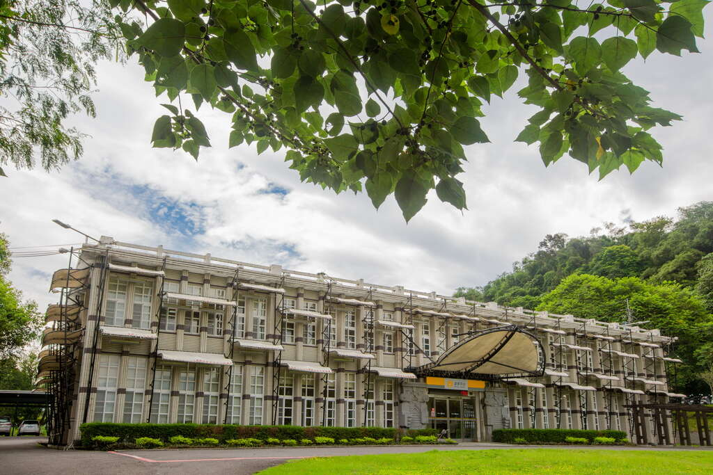 | 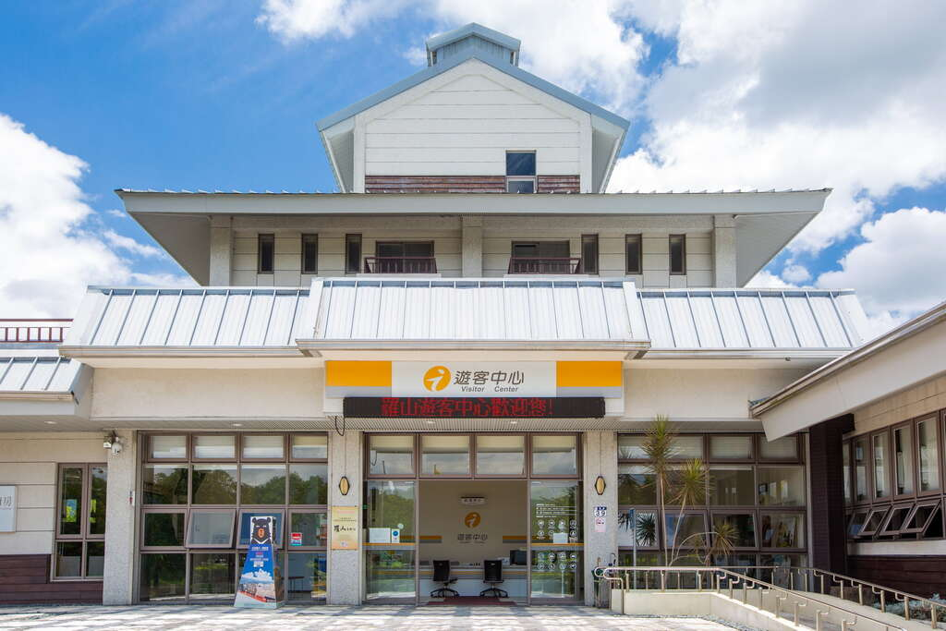 | 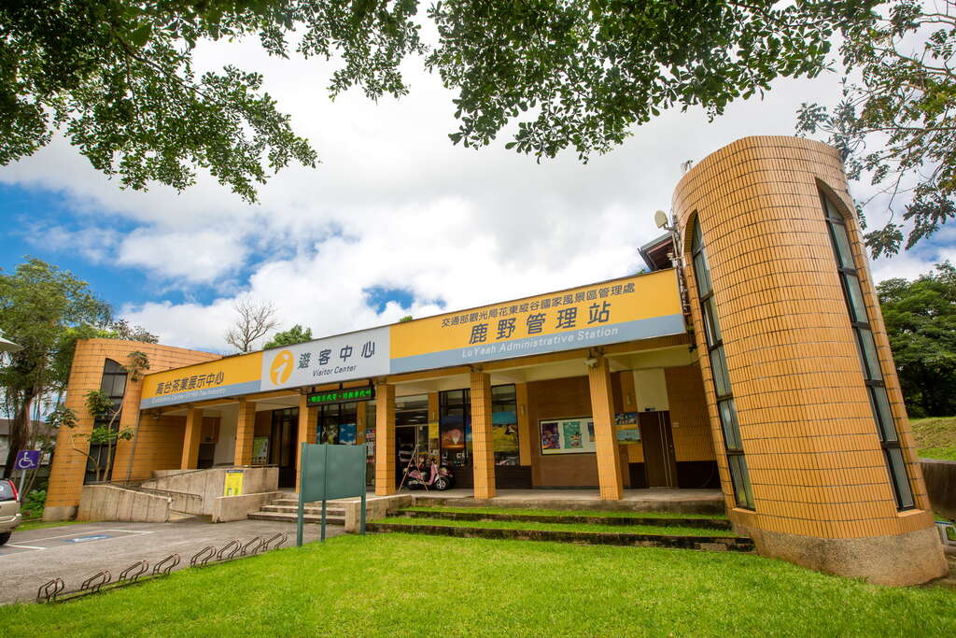 | 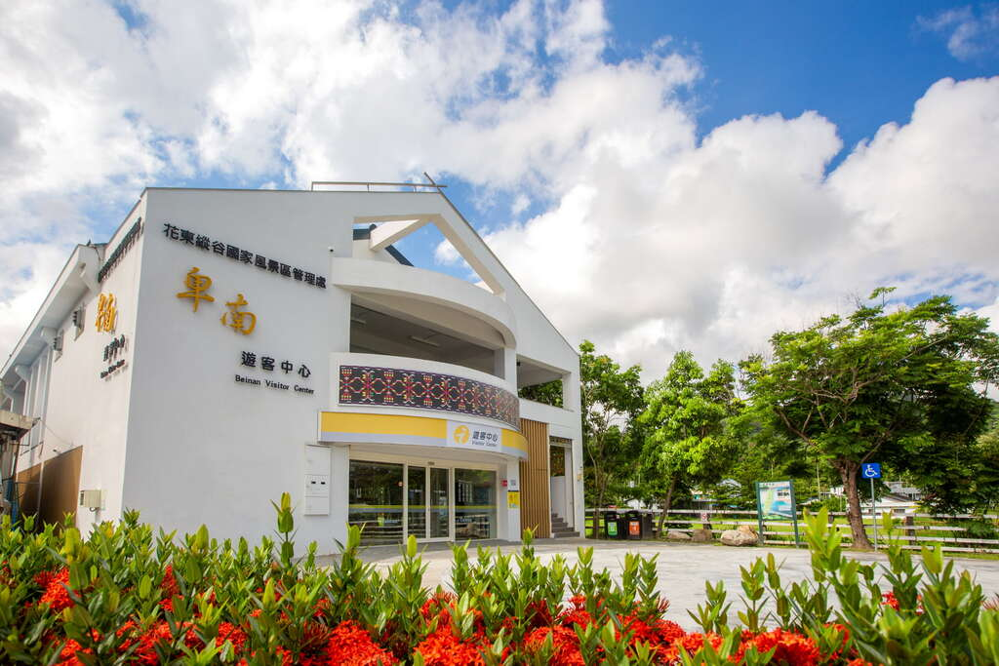 | 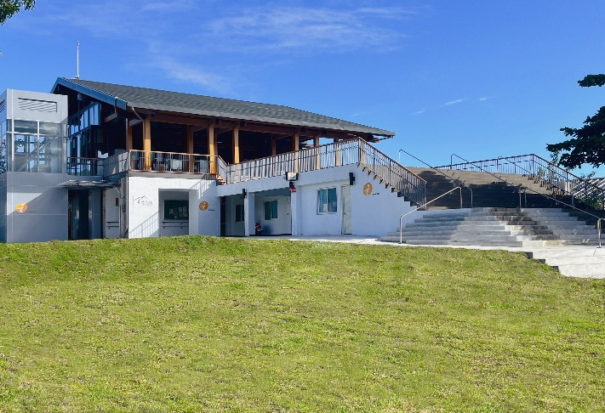
25 | 照片1說明 | 鯉魚潭遊客中心外觀 | 鶴岡遊客中心外觀 | 羅山遊客中心外觀 | 鹿野遊客中心外觀 | 卑南遊客中心外觀 | 利吉旅遊資訊站外觀
26 | 照片2連結 | 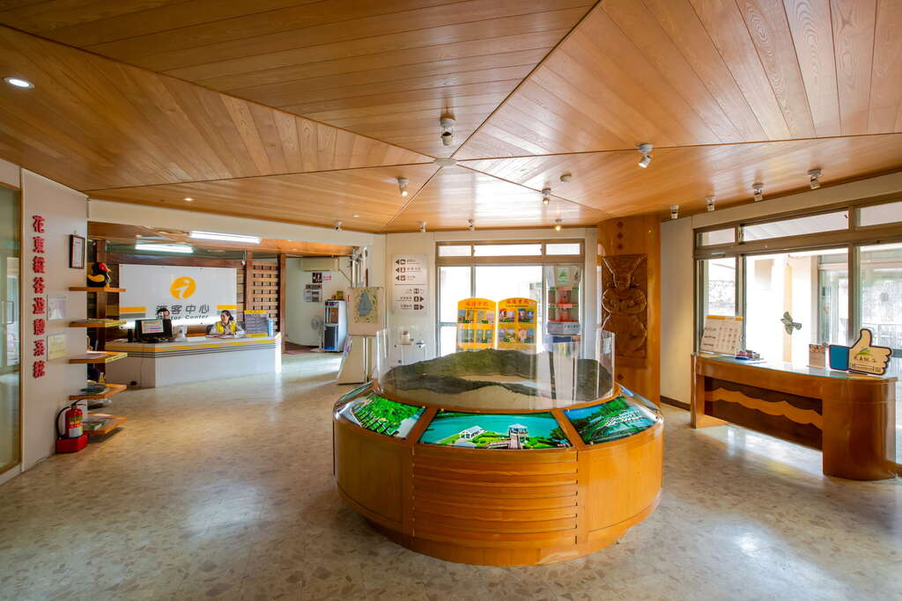 | 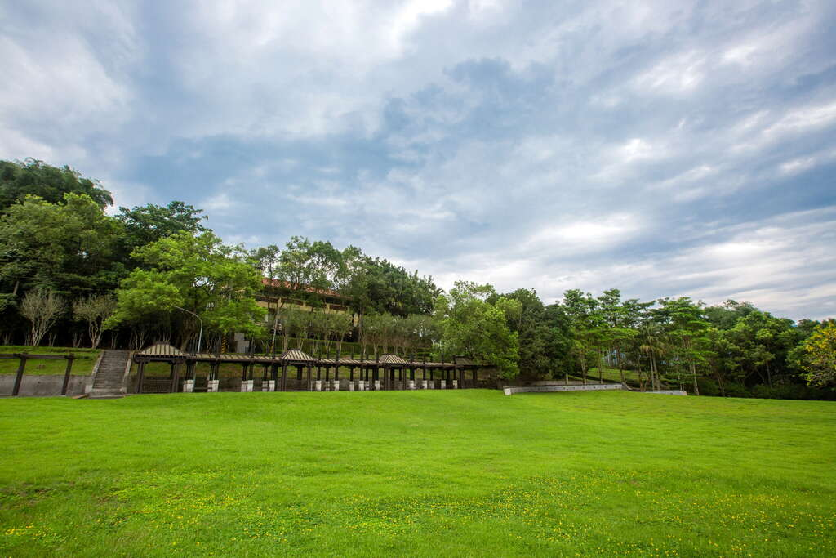 | 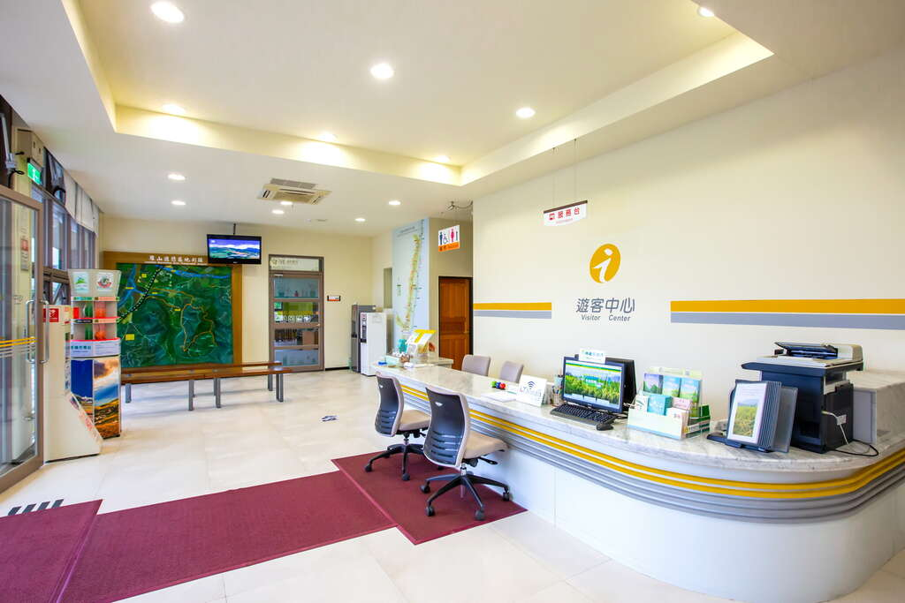 | 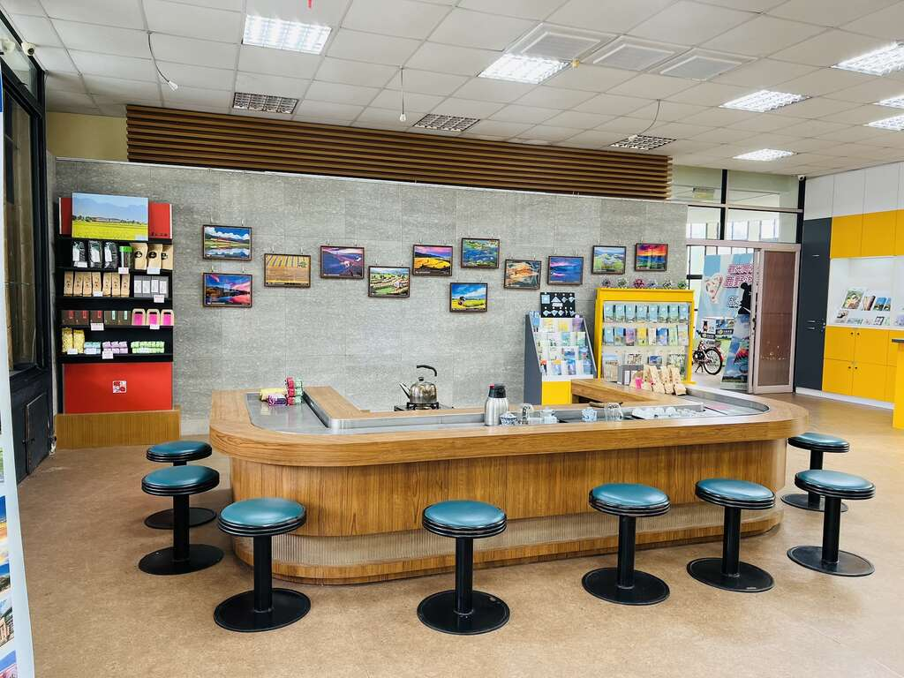 | 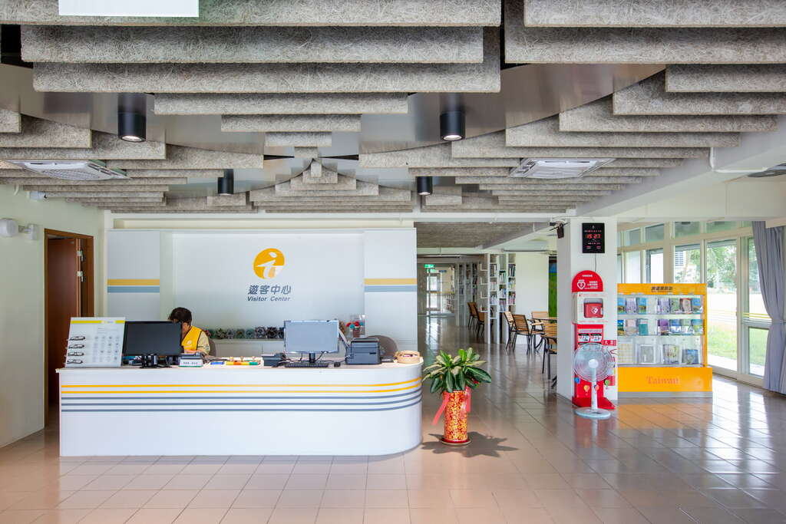 | 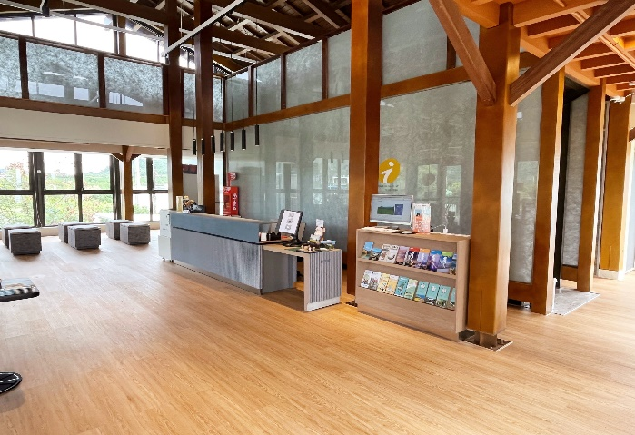
27 | 照片2說明 | 鯉魚潭遊客中心內部環境 | 遊客中心前方有著遼闊美麗的草皮及帶有中國風的涼亭供旅人休憩 | 羅山遊客中心內部 | 鹿野遊客中心內部 | 卑南遊客中心內部 | 利吉旅遊資訊站內部
28 | 照片3連結 |  | 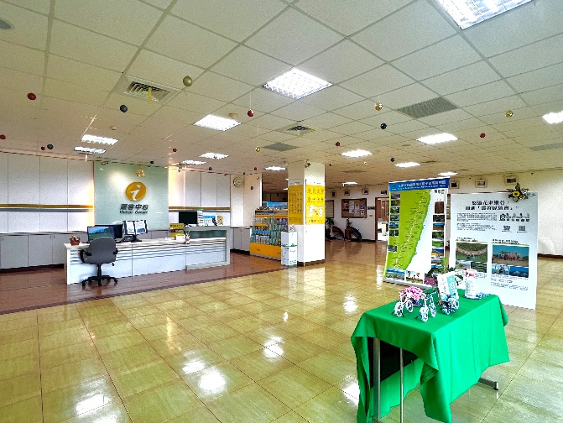 | 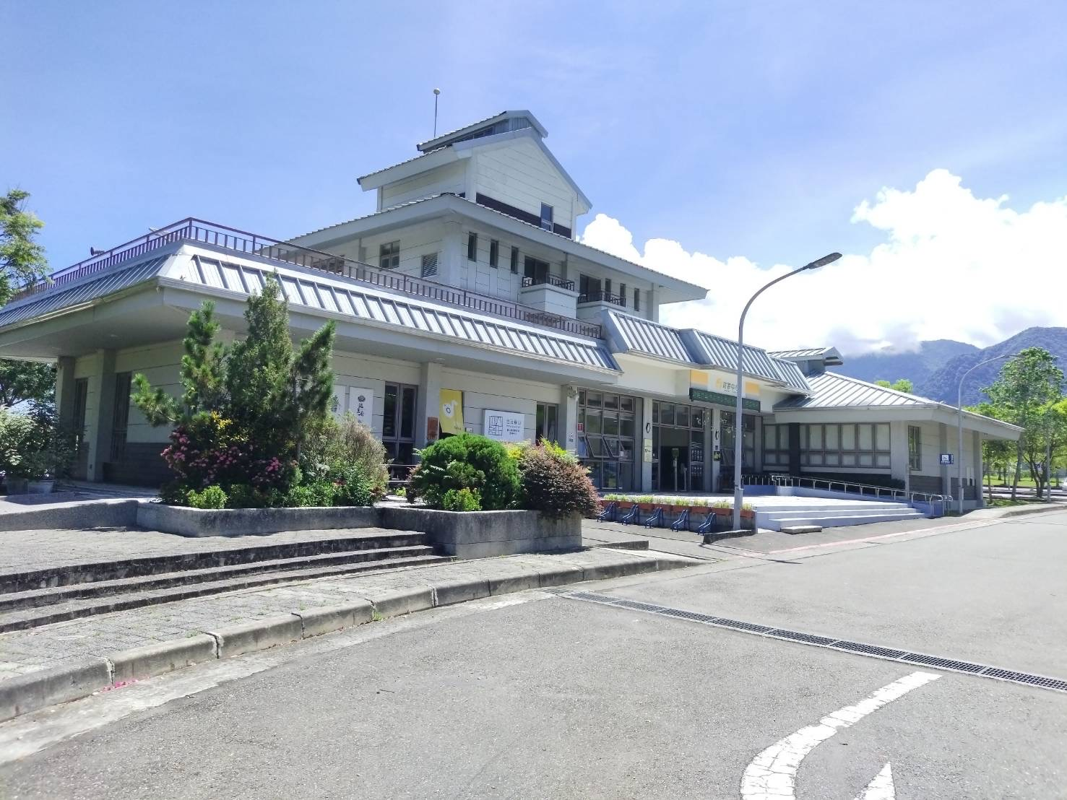 |  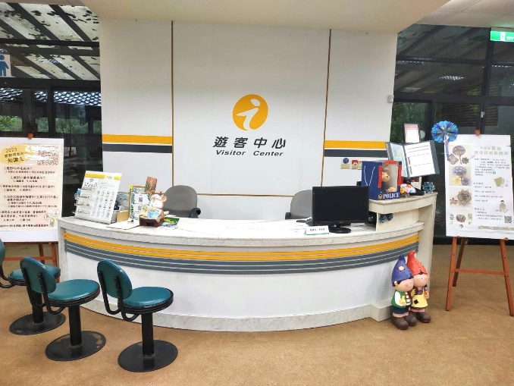 | 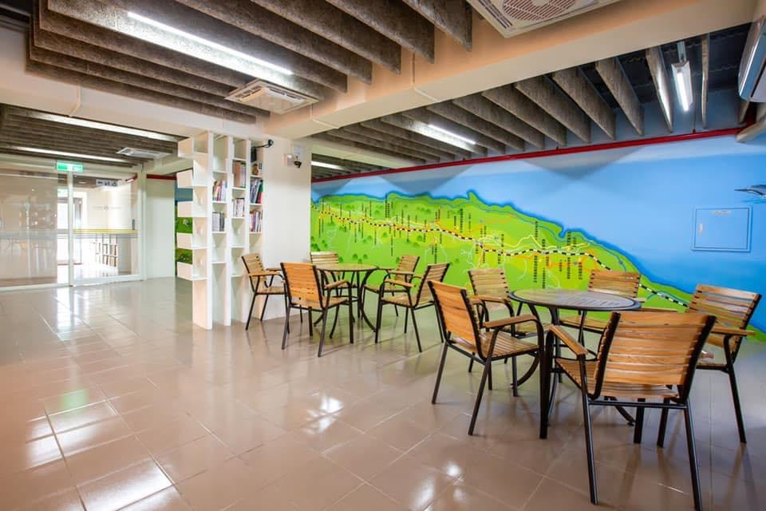 | 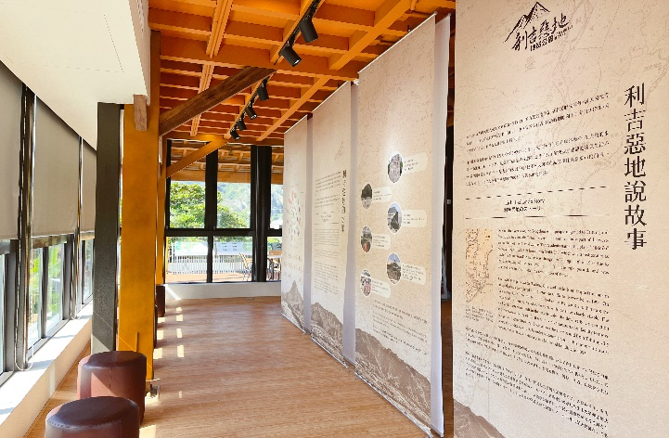
29 | 照片3說明 |  | 遊客中心服務台內部 | 遊客中心西側 | 鹿野遊客中心內部 | 彩繪牆座位區 | 利吉旅遊資訊站內部
30 | 地圖/簡圖之介紹網址 | https://www.erv-nsa.gov.tw/zh-tw/attractions/detail/205 | https://www.erv-nsa.gov.tw/zh-tw/attractions/detail/206 | https://www.erv-nsa.gov.tw/zh-tw/attractions/detail/207 | https://www.erv-nsa.gov.tw/zh-tw/attractions/detail/208 | https://www.erv-nsa.gov.tw/zh-tw/attractions/detail/209
31 | 管理權責單位代碼 |  |  | 縱管處羅山管理站
32 | 警告及注意事項 | 否 | 否 | 否 | 否 | 否 |  | 包括是否為綠建築及其標章等級.是否為環境教育場域等
33 | 常用搜尋關鍵字 | 鯉魚潭 | 花東縱谷、鶴岡遊客中心、縱管處 | 羅山遊憩區、羅山、富里 | 鹿野高台 | 卑南、下賓郎社區發展協會 | 利吉惡地

 |  | *無特別備註項目，其填報說明同觀光資訊標準格式ｖ1.0

